Bedienung Fischaufstieg Becken
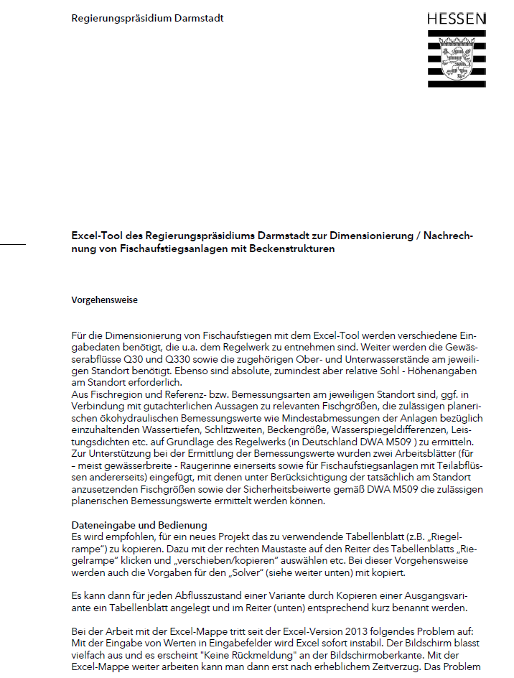
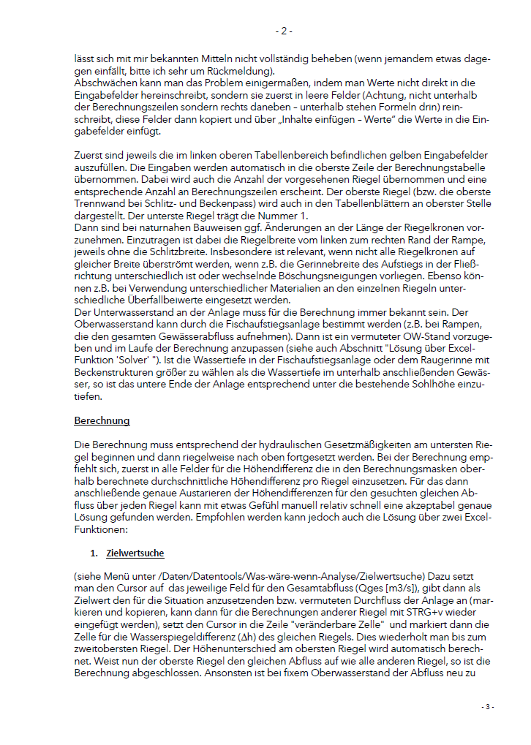
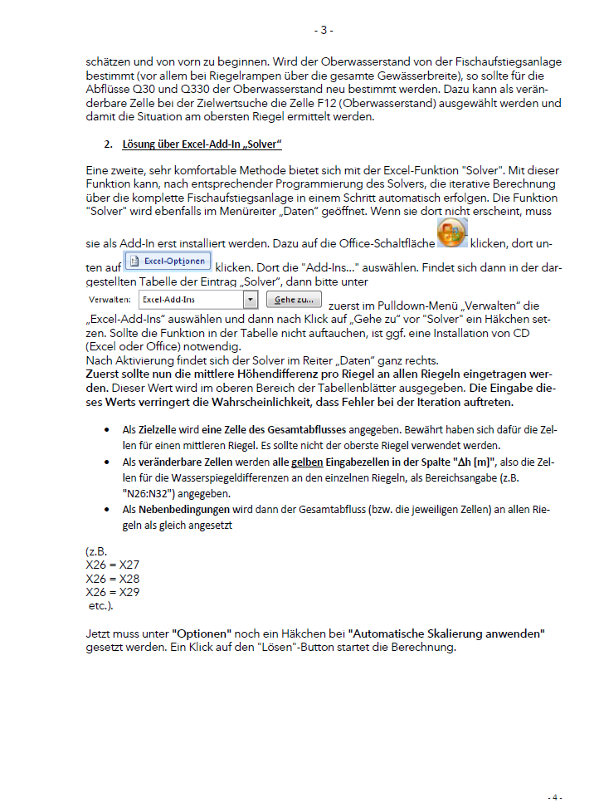
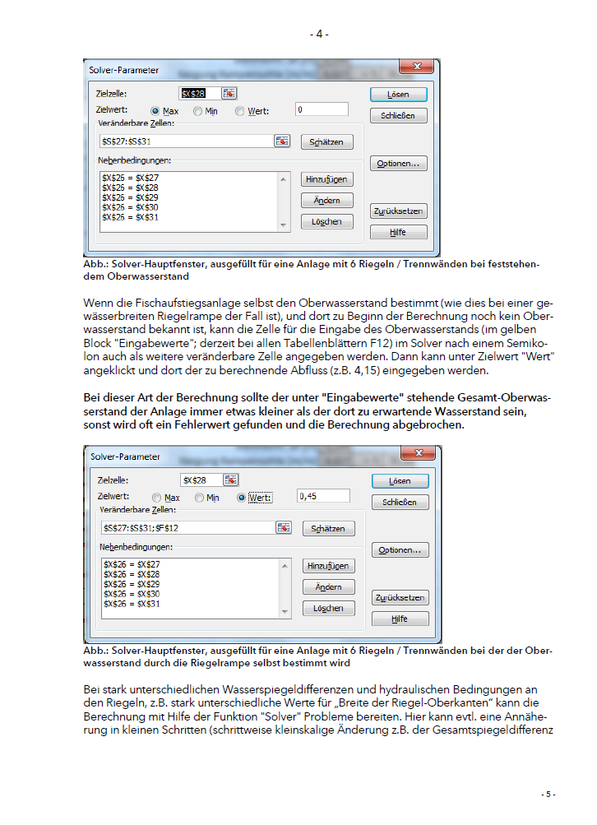
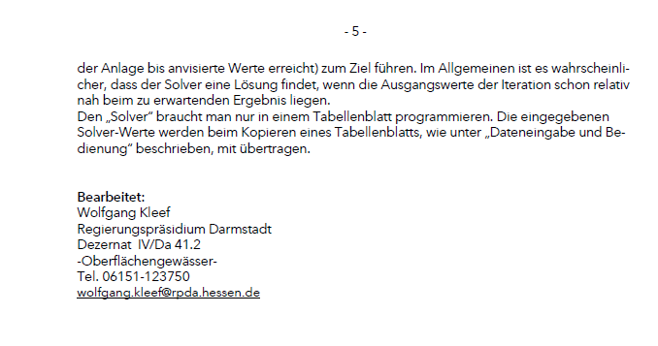

Schlitzpass
Dimensionierung von Schlitzpässen (Vertical-Slot-Pässen) |  |  |  |  |  |  |  |  |  |  |  |  |  | Programmiert: Wolfgang Kleef, Regierungspräsidium Darmstadt
 |  |  |  |  |  |  |  |  |  |  |  |  |  | Version 2.2 (M509, Weißdruck berücksichtigt) |  |  |  |  |  | Stand 02/2021
 |  | Projekt:
 |  | Variante:
 |  | Planer:

 |  |  |  | Eingabewerte:
 |  |  |  | Länge über alle Trennwände [m] | 50.5 |  |  |  | Gesamt Dh WSP [m] | 1.8
 |  |  |  | Anzahl Trennwände [-] | 15 |  |  |  | durchschn. Dh [m] | 0.120
Relevant: Heff ≥ 4-5 * h_{Fisch}/Sg
 |  |  |  | Sohle Oberwasser, gesamt [müNN] | 98.68 |  |  |  | Neigung Sohle [m/m] | 0.033 | ═ 1: | 30.0
 |  |  |  | Sohle Unterwasser, gesamt [müNN] | 96.995 |  |  |  |  |  | ═ [%]: | 3.34
 |  |  |  | WSP OW [müNN] | 100
 |  |  |  | WSP UW [müNN] | 98.2 |  |  |  | Leitströmung [m/s]: | 1.53 |  |  |  |  |  |  |  |  | Max. | Min.
 |  |  |  | Höhe d.Trennwände [m] | 3 |  |  |  |  |  |  |  |  |  |  |  |  | zulässige brutto-Beckenlänge* [m] | 3.76 | 3.65
 |  |  |  | Schlitzbreite [m] | 0.45 |  |  |  |  |  |  |  |  |  |  |  |  | ca. zulässige Beckenbreite * [m] | 2.82 | 2.73
 |  |  |  | Dicke d. Trennwände [m] | 0.1 |  |  |  |  | Eingabefeld |  |  |  |  |  |  |  | *siehe Mouse-over Kommentar
 |  |  |  | Gerinne, Sohlbreite [m] | 2.5 |  |  |  |  | Ausgabefeld, keine Eingaben !!

Berechnungsergebnisse und Eingaben beziehen sich auf die Verhältnisse an der jeweiligen Trennwand |  |  |  |  |  |  |  |  |  |  |  |  |  |  |  |  |  | Becken unterhalb
Trenn-wand-Nr v.oben (TW 1: unterste TW) | Station [m] | Sohlhöhe oberh. [müNN] | Sohlhöhe unterh. [müNN] | OK Trenn-wand [müNN] | WSP OW [müNN] | WSP UW [müNN] | ho [m] | hu [m] | Grenz-tiefe hgr [m] | hu > hgr ? | Trenn-wand über-strömt? | Dh [m] | str-diss: a str-stab: b versetzt: c | mv | Q [m3/s] | vmax im Schlitz [m/s] | mv im Gültig-keits- bereich ? | PD [W/m3] | mittl. Was-ser-tiefe [m] | lichte Becken-länge [m]
15 | 50.40 | 98.68 | 98.68 | 101.68 | 100.00 | 99.88 | 1.320 | 1.200 | 0.66 | okay |  | 0.120 | a | 0.36 | 0.761 | 1.54 | Ja | 81 | 1.26 | 3.50
14 | 46.80 | 98.56 | 98.56 | 101.56 | 99.88 | 99.76 | 1.320 | 1.200 | 0.66 | okay |  | 0.120 | a | 0.36 | 0.761 | 1.54 | Ja | 81 | 1.26 | 3.50
13 | 43.20 | 98.44 | 98.44 | 101.44 | 99.76 | 99.64 | 1.320 | 1.200 | 0.66 | okay |  | 0.120 | a | 0.36 | 0.761 | 1.53 | Ja | 81 | 1.26 | 3.50
12 | 39.60 | 98.32 | 98.32 | 101.32 | 99.64 | 99.52 | 1.320 | 1.200 | 0.66 | okay |  | 0.120 | a | 0.36 | 0.761 | 1.53 | Ja | 81 | 1.26 | 3.50
11 | 36.00 | 98.20 | 98.20 | 101.20 | 99.52 | 99.40 | 1.320 | 1.200 | 0.66 | okay |  | 0.120 | a | 0.36 | 0.761 | 1.53 | Ja | 81 | 1.26 | 3.50
10 | 32.40 | 98.08 | 98.08 | 101.08 | 99.40 | 99.28 | 1.320 | 1.200 | 0.66 | okay |  | 0.120 | a | 0.36 | 0.761 | 1.53 | Ja | 81 | 1.26 | 3.50
9 | 28.80 | 97.96 | 97.96 | 100.96 | 99.28 | 99.16 | 1.320 | 1.200 | 0.66 | okay |  | 0.120 | a | 0.36 | 0.761 | 1.53 | Ja | 81 | 1.26 | 3.50
8 | 25.20 | 97.84 | 97.84 | 100.84 | 99.16 | 99.04 | 1.320 | 1.200 | 0.66 | okay |  | 0.120 | a | 0.36 | 0.761 | 1.53 | Ja | 81 | 1.26 | 3.50
7 | 21.60 | 97.72 | 97.72 | 100.72 | 99.04 | 98.92 | 1.320 | 1.200 | 0.66 | okay |  | 0.120 | a | 0.36 | 0.761 | 1.53 | Ja | 81 | 1.26 | 3.50
6 | 18.00 | 97.60 | 97.60 | 100.60 | 98.92 | 98.80 | 1.320 | 1.200 | 0.66 | okay |  | 0.120 | a | 0.36 | 0.761 | 1.53 | Ja | 81 | 1.26 | 3.50
5 | 14.40 | 97.48 | 97.48 | 100.48 | 98.80 | 98.68 | 1.321 | 1.201 | 0.66 | okay |  | 0.120 | a | 0.36 | 0.761 | 1.53 | Ja | 81 | 1.26 | 3.50
4 | 10.80 | 97.36 | 97.36 | 100.36 | 98.68 | 98.56 | 1.321 | 1.201 | 0.66 | okay |  | 0.120 | a | 0.36 | 0.761 | 1.53 | Ja | 81 | 1.26 | 3.50
3 | 7.20 | 97.24 | 97.24 | 100.24 | 98.56 | 98.44 | 1.321 | 1.201 | 0.66 | okay |  | 0.120 | a | 0.36 | 0.761 | 1.53 | Ja | 81 | 1.26 | 3.50
2 | 3.60 | 97.12 | 97.12 | 100.12 | 98.44 | 98.32 | 1.321 | 1.201 | 0.66 | okay |  | 0.120 | a | 0.36 | 0.761 | 1.53 | Ja | 81 | 1.26 | 3.50
1 | 0.00 | 97.00 | 97.00 | 100.00 | 98.32 | 98.20 | 1.321 | 1.202 | 0.66 | okay |  | 0.120 | a | 0.36 | 0.761 | 1.53 | Ja
0 | 298.80 | #VALUE! | #VALUE! | #VALUE! | 4457.03 | 4456.91 | #VALUE! | #VALUE! | #VALUE! | #VALUE! | #VALUE! | 0.120 |  | #VALUE! | #VALUE! | 1.53 | #VALUE! | #VALUE! | #VALUE! | 3.50
-1 | 295.20 | #VALUE! | #VALUE! | #VALUE! | 4456.91 | 4456.79 | #VALUE! | #VALUE! | #VALUE! | #VALUE! | #VALUE! | 0.120 |  | #VALUE! | #VALUE! | 1.53 | #VALUE! | #VALUE! | #VALUE! | 3.50
-2 | 291.60 | #VALUE! | #VALUE! | #VALUE! | 4456.79 | 4456.67 | #VALUE! | #VALUE! | #VALUE! | #VALUE! | #VALUE! | 0.120 |  | #VALUE! | #VALUE! | 1.53 | #VALUE! | #VALUE! | #VALUE! | 3.50
-3 | 288.00 | #VALUE! | #VALUE! | #VALUE! | 4456.67 | 4456.55 | #VALUE! | #VALUE! | #VALUE! | #VALUE! | #VALUE! | 0.119 |  | #VALUE! | #VALUE! | 1.53 | #VALUE! | #VALUE! | #VALUE! | 3.50
-4 | 284.40 | #VALUE! | #VALUE! | #VALUE! | 4456.55 | 4456.53 | #VALUE! | #VALUE! | #VALUE! | #VALUE! | #VALUE! | 0.021 |  | #VALUE! | #VALUE! | 0.65 | #VALUE! | #VALUE! | #VALUE! | 3.50
-5 | 280.80 | #VALUE! | #VALUE! | #VALUE! | 4456.53 | 4456.51 | #VALUE! | #VALUE! | #VALUE! | #VALUE! | #VALUE! | 0.021 |  | #VALUE! | #VALUE! | 0.64 | #VALUE! | #VALUE! | #VALUE! | 3.50
-6 | 277.20 | #VALUE! | #VALUE! | #VALUE! | 4456.51 | 4456.49 | #VALUE! | #VALUE! | #VALUE! | #VALUE! | #VALUE! | 0.020 |  | #VALUE! | #VALUE! | 0.63 | #VALUE! | #VALUE! | #VALUE! | 3.50
-7 | 273.60 | #VALUE! | #VALUE! | #VALUE! | 4456.49 | 4435.35 | #VALUE! | #VALUE! | #VALUE! | #VALUE! | #VALUE! | 21.138 |  | #VALUE! | #VALUE! | 20.36 | #VALUE! | #VALUE! | #VALUE! | 3.50
-8 | 270.00 | #VALUE! | #VALUE! | #VALUE! | 4435.35 | 4413.21 | #VALUE! | #VALUE! | #VALUE! | #VALUE! | #VALUE! | 22.138 |  | #VALUE! | #VALUE! | 20.84 | #VALUE! | #VALUE! | #VALUE! | 3.50
-9 | 266.40 | #VALUE! | #VALUE! | #VALUE! | 4413.21 | 4390.07 | #VALUE! | #VALUE! | #VALUE! | #VALUE! | #VALUE! | 23.138 |  | #VALUE! | #VALUE! | 21.31 | #VALUE! | #VALUE! | #VALUE! | 3.50
-10 | 262.80 | #VALUE! | #VALUE! | #VALUE! | 4390.07 | 4365.94 | #VALUE! | #VALUE! | #VALUE! | #VALUE! | #VALUE! | 24.138 |  | #VALUE! | #VALUE! | 21.76 | #VALUE! | #VALUE! | #VALUE! | 3.50
-11 | 259.20 | #VALUE! | #VALUE! | #VALUE! | 4365.94 | 4340.80 | #VALUE! | #VALUE! | #VALUE! | #VALUE! | #VALUE! | 25.138 |  | #VALUE! | #VALUE! | 22.21 | #VALUE! | #VALUE! | #VALUE! | 3.50
-12 | 255.60 | #VALUE! | #VALUE! | #VALUE! | 4340.80 | 4314.66 | #VALUE! | #VALUE! | #VALUE! | #VALUE! | #VALUE! | 26.138 |  | #VALUE! | #VALUE! | 22.65 | #VALUE! | #VALUE! | #VALUE! | 3.50
-13 | 252.00 | #VALUE! | #VALUE! | #VALUE! | 4314.66 | 4287.52 | #VALUE! | #VALUE! | #VALUE! | #VALUE! | #VALUE! | 27.138 |  | #VALUE! | #VALUE! | 23.07 | #VALUE! | #VALUE! | #VALUE! | 3.50
-14 | 248.40 | #VALUE! | #VALUE! | #VALUE! | 4287.52 | 4259.38 | #VALUE! | #VALUE! | #VALUE! | #VALUE! | #VALUE! | 28.138 |  | #VALUE! | #VALUE! | 23.50 | #VALUE! | #VALUE! | #VALUE! | 3.50
-15 | 244.80 | #VALUE! | #VALUE! | #VALUE! | 4259.38 | 4230.25 | #VALUE! | #VALUE! | #VALUE! | #VALUE! | #VALUE! | 29.138 |  | #VALUE! | #VALUE! | 23.91 | #VALUE! | #VALUE! | #VALUE! | 3.50
-16 | 241.20 | #VALUE! | #VALUE! | #VALUE! | 4230.25 | 4200.11 | #VALUE! | #VALUE! | #VALUE! | #VALUE! | #VALUE! | 30.138 |  | #VALUE! | #VALUE! | 24.32 | #VALUE! | #VALUE! | #VALUE! | 3.50
-17 | 237.60 | #VALUE! | #VALUE! | #VALUE! | 4200.11 | 4168.97 | #VALUE! | #VALUE! | #VALUE! | #VALUE! | #VALUE! | 31.138 |  | #VALUE! | #VALUE! | 24.72 | #VALUE! | #VALUE! | #VALUE! | 3.50
-18 | 234.00 | #VALUE! | #VALUE! | #VALUE! | 4168.97 | 4136.83 | #VALUE! | #VALUE! | #VALUE! | #VALUE! | #VALUE! | 32.138 |  | #VALUE! | #VALUE! | 25.11 | #VALUE! | #VALUE! | #VALUE! | 3.50
-19 | 230.40 | #VALUE! | #VALUE! | #VALUE! | 4136.83 | 4103.69 | #VALUE! | #VALUE! | #VALUE! | #VALUE! | #VALUE! | 33.138 |  | #VALUE! | #VALUE! | 25.50 | #VALUE! | #VALUE! | #VALUE! | 3.50
-20 | 226.80 | #VALUE! | #VALUE! | #VALUE! | 4103.69 | 4069.56 | #VALUE! | #VALUE! | #VALUE! | #VALUE! | #VALUE! | 34.138 |  | #VALUE! | #VALUE! | 25.88 | #VALUE! | #VALUE! | #VALUE! | 3.50
-21 | 223.20 | #VALUE! | #VALUE! | #VALUE! | 4069.56 | 4034.42 | #VALUE! | #VALUE! | #VALUE! | #VALUE! | #VALUE! | 35.138 |  | #VALUE! | #VALUE! | 26.26 | #VALUE! | #VALUE! | #VALUE! | 3.50
...

Techn. Beckenpass
...
Gesamt Dh WSP aus Vorgaben [m] | 5.3
durchschn. Dh [m] | 0.147 |  |  |  |  |  | Ψ | Abflussbeiwert Schlupflöcher: 0,65-0,85
Neigung der Sohle [m/m] | 0.132 | ═ 1: | 7.6 |  |  |  | Überfallbeiwert für Kronenausschnitte: μ ~0,6
...
Relevant: Heff ≥ 4-5 * h_{Fisch}/Sg
Leitströmung [m/s]: | 1.70
...
Eingabefeld
Ausgabefeld, keine Eingaben !!
...
 |  |  |  |  |  |  |  |  |  | Werte zum Becken unterh.
WSP UW [müNN] | hü [m] | hu [m] | Dh [m] | Q Schlupfloch [m3/s] | s Kro-nen-aus-sch-nitt | Q Über-fall Kronenausschnitt [m3/s] | Q Über-fall Trennwand,m=0,6 [m3/s] | Qges [m3/s] | vmax im Schlupfloch [m/s] | PD [W/m3] | mittl. Was-sertiefe Becken unterh. [m] | mittl. Fließ-quer-schnitt Becken unterh. [m2] | lichte Becken-länge [m]
...

Störst.-Q30 0,88 m3s-korr
 |  | Ergänzung 2/2025 |  | Verfasser: Wolfgang Kleef (RP Darmstadt, Dez. Oberflächengewässer)

Die Berechnung ist für regelmäßige und unregelmäßige Anordnung der Störsteine möglich.
Es sind stets Probeläufe zur Optimierung der Strömungsverhältnisse erforderlich.
 |  |  | Eingabefeld
 |  |  | Ausgabefeld

= [%] | 2.00
 | hm = Vorgabewert für die für den Fischaufstieg nutzbare Wassertiefe heff,Bem + ks/6 (Anford.heff,Bem siehe auch Tab.34, S.175)
 | Definition heff siehe DWA M509 / heff = hm - ds/6
...
 | ≈ds für Schüttungen aus gebrochenen Steinen (für LMB 5/40 ist ks = 0,30 m angegeben), (≈ ds/2 für Schüttungen aus gerundeten Steinen), ansonsten siehe auch unten rechts)
...
 | Störsteine, Abstand in Fließrichtung (Mitte-Mitte) [m]
...

Bedienhinweis Störsteinbauweise
